Olchamlar
Лойиҳа номи: |  |  | фавуа | 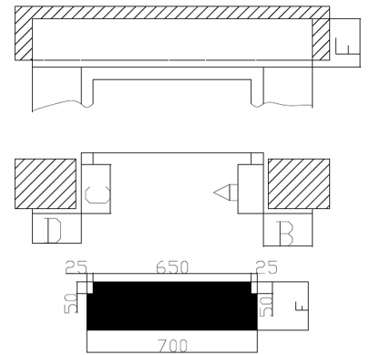
Адрес: |  |  | пфкуа
Инженер технолог: |  |  | кпкуап
Монтажник: |  |  | афвукау
Номер телефона: |  |  | +998902569662
Дата: |  |  | 2022.01.27
Проём двери: |  |  | 254
Ширина парога: |  |  | 45254

№ | Этаж - 1 | № | Этаж - 2
A | 542 | A | 4254
B | 424 | B | 452
C | 424 | C | 4524
D | 452 | D | 542
E | 424 | E | 452
F | 452 | F | 452

